Sheet1
Qt文件对话框实战

 | 文件对话框
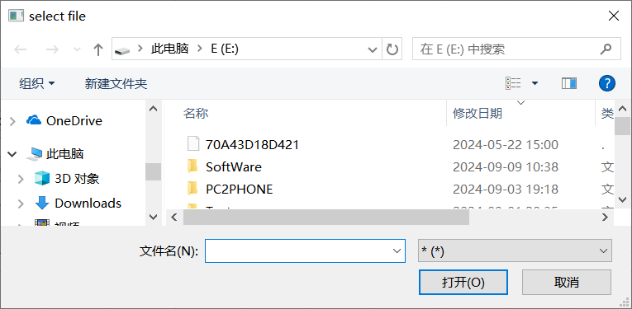

 | 鼠标在 单行编辑框 中移动，触发事件弹出 ToolTip，以显示过长的文本内容
 | 实现方式，重写QLineEdit类中 mouseMoveEvent事件
 | virtual void mouseMoveEvent(QMouseEvent *e) override

